Enagagement saisie manuelle
CHAMPIONNAT VTT XC UFOLEP YONNE-AUBE Saison 2022-2023


CLUB

COURSE

RESPONSABLE

Prénom | Nom | Année de naissance | Sexe | Catégorie | UFOLEP | FFC

Notice d'utilisation
La saisie de la feuille d'engagement est possible en automatique ce qui permet de ne saisir qu'une seule fois les informations de chaque coureur….

Engagement saisie manuelle :
Saisir les informations directement sur la fiche : onglet Engagement saisie manuelle

Engagement saisie auto :
Saisir les informations des coureurs une fois pour la saison dans l'onglet liste
Ecrire un x lorsqu'ils participent à la course dans la colonne Participe
Une fois tous les coureurs sélectionés, ouvrir l'onglet Engagement saisie auto
Ouvrir la flèche dans la cellule Prénom
Cocher (Sélectionner tout) puis décocher (Vide)
Enregistrer
Imprimer, imprimer en pdf pour l'envoi par mail
ou envoyer le fichier xls par mail

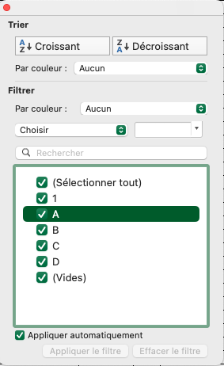
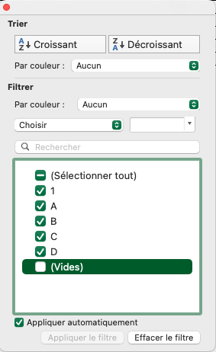

1
2

